Planilha1
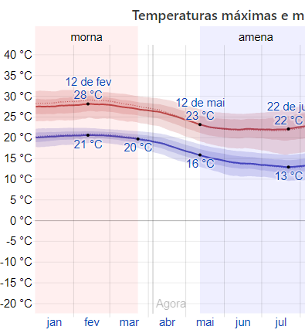
PAÍS | GERAL | ATIVOS | RECUP. | FATAIS | Estação
EUA | 277,985 | 258,556 | 12,283 | 7,146 | Primavera
Espanha | 124,736 | 78,773 | 34,219 | 11,744 | Primavera
Itália | 119,827 | 85,388 | 14,861 | 14,681 | Primavera
Alemanha | 92,081 | 76,422 | 14,361 | 1,298 | Primavera
China | 81,639 | 1,562 | 76,751 | 3,326 | Primavera
França | 64,338 | 43,823 | 14,008 | 6,507 | Primavera
Irã | 55,743 | 34,356 | 17,935 | 3,452 | Primavera
Reino Unido | 41,903 | 37,455 | 135 | 4,313 | Primavera
Brasil | 9,216 | 8,724 | 127 | 365
México | 1,688 | 994 | 634 | 60

CIDADE | GERAL | ATIVOS | RECUP. | FATAIS | Temp oC | Dens.
New York | 102,936 | 91,105 | 8,886 | 2,945 | 14 | 158
California | 10,701 | 10,458 | 6 | 237 | 25 | 92
New Jersey | 29,895 | 29,152 | 97 | 646 | 21 | 452
Lousiana | 10,297 | 9,927 | 0 | 370 | 16 | 40
Florida | 10,268 | 10,098 | 0 | 170 | 24 | 135
Madri | 36,249 | 16,164 | 15,362 | 4,723 | 12
Rio | 1,074 | 1,027 | 0 | 47 | 24 | 365
DF | 402 | 297 | 0 | 5 | 27 | 444

 |  |  | Nova york
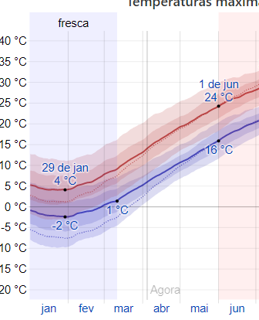

 |  |  | mexico

 |  |  |  |  | Nova York
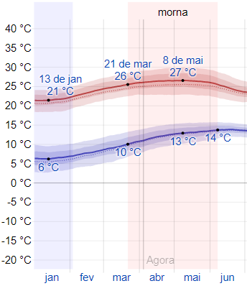

 |  |  |  |  | California

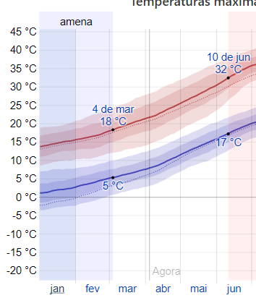

 |  |  |  |  |  |  | Teerã

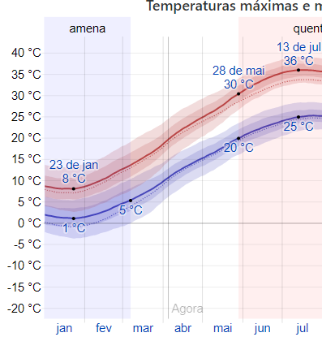

 | madrid

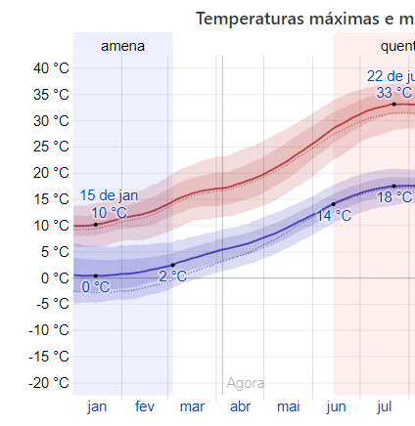

 |  |  | sp

